MCQ-Mode2
سوال | گزینه یک | گزینه دو | گزینه سه | گزینه چهار | پاسخ درست | عکس
این تصویر مربوط به کدام غذاست؟ | ترشی قرمه | نان زنجبیلی تبریز | ساج کباب | برساق یا بژی | 4 | 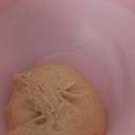
این تصویر مربوط به کدام غذاست؟ | خوراک مرغ ناردونی | چکدرمه | قیمه اردبیل | کوکو اشپل ماهی بدون برگ سیر | 4 | 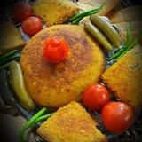
این تصویر مربوط به کدام غذاست؟ | فالوده شیرازی | کوکوی هفت لشکر | خورشت دروغگو (گیلانی) | نان کپو (فارس) نان پیته (خوزستان) | 4 | 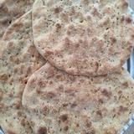
این تصویر مربوط به کدام غذاست؟ | خورش نعنا جعفری | بیج بیج مازندران | حلوا اوماج یا حلوای دستپروش | گبولی گوشت | 3 | 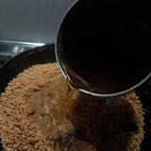
این تصویر مربوط به کدام غذاست؟ | خورش ترش واش (ابکی) | خورشت گوجه سبز | رشته‌پلو | کلوچه فومن (گیلان) | 2 | 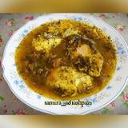
این تصویر مربوط به کدام غذاست؟ | شامی رودباری | سیر قلیه | باقالا فسنجان | شامی کباب کرمانشاهی با سالاد شیرازی 😍😍😋😋😋😋😝 | 4 | 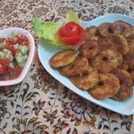
این تصویر مربوط به کدام غذاست؟ | انار پیاز | کشک و بادمجان دامغانی | قیسی پلو اذری | قیمه پلوی اردبیل | 4 | 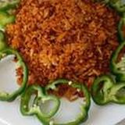
این تصویر مربوط به کدام غذاست؟ | کلانه | خورشت کدو | کباب ترش کردی | کیی ترشک یه غذای مورد علاقه مازنی‌ها | 1 | 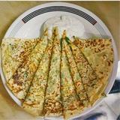
این تصویر مربوط به کدام غذاست؟ | انار پلو شیرازی | زیبون | خورشت ترشی گورما | اش غلغل | 3 | 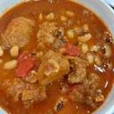
این تصویر مربوط به کدام غذاست؟ | ترش تره | کشک بادمجان | ابگوشت باغی با گوشت گوسفند و عناب | کباب سرداشی همدان | 4 | 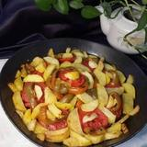
این تصویر مربوط به کدام غذاست؟ | ساج کباب | شربت بهار نارنج | مانی پلو غذای خوشمزه استان سمنان | اش مصطفی (اراکی) | 1 | 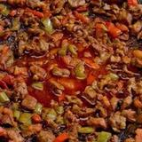
این تصویر مربوط به کدام غذاست؟ | خورش ترش کباب | ماهی صبور خوزستان | نان گرده | شکر پلو | 1 | 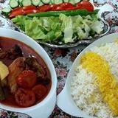
این تصویر مربوط به کدام غذاست؟ | ابگوشت بادمجان همدان | اش کلم قمری تبریزی | اش ماست تبریز | کشکو دامغانی | 2 | 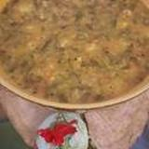
این تصویر مربوط به کدام غذاست؟ | کماج بابل | کشمش پلو | ابگوشت کبوتر | کاچی (قیماق کرمانشاهی) با ارد گندم | 4 | 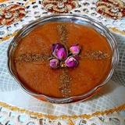
این تصویر مربوط به کدام غذاست؟ | انار اویج خورش | ابگوشت یخنی نخود | شیرینی بژی | خورش فسنجان با گوشت اردک | 4 | 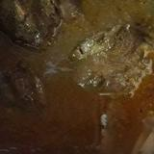
این تصویر مربوط به کدام غذاست؟ | بورانی سنندج solmaz | اش ترخینه | قرابیه گردویی | اش دوغ | 1 | 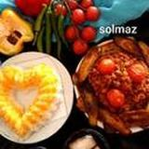
این تصویر مربوط به کدام غذاست؟ | نان روغنی تبریزی نوین | شامی کباب کردی | شوربای تره تبریز | چوواش تره | 2 | 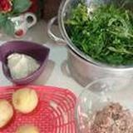
این تصویر مربوط به کدام غذاست؟ | کباب کوبیده سنتی قمی | شیله عدس‌اش تبریز | پیازو | کوفته تبریزی کتویی | 3 | 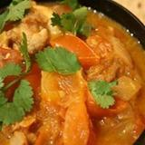
این تصویر مربوط به کدام غذاست؟ | کشمش پلو | اماده کردن و فریز کردن کوفته تبریزی | اش قلیه | فرنی ارد برنج (گیلانی) | 2 | 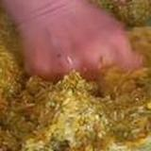
این تصویر مربوط به کدام غذاست؟ | ماهی شور | اش گوشت بابلی | شیرینی نان چای قزوین | شلگه پلوی کوردی | 2 | 